Ejercicio 1
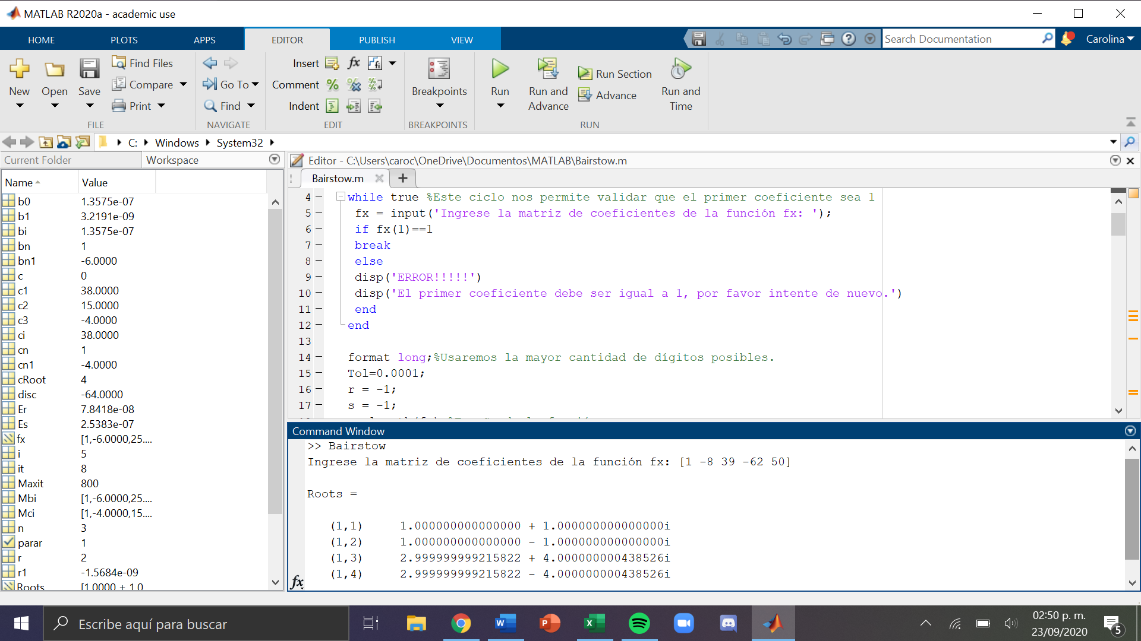
Función | x^4 – 8x^3 + 39x^2 -62x + 50 |  |  | r | s
 |  |  |  | -1 | -1
x | f(x)
-4 | 1690 |  |  | a4 | a3 | a2 | a1 | a0 | r | s | b0 | b1 | c3 | c2 | c1 | dR | dS | Error s | Error r
-3.8 | 1496.2496 |  |  | 1 | -8 | 39 | -62 | 50 | -1 | -1 | 103 | -100 | -10 | 56 | -146 | 2.7267303103 | 5.2696897375 | 272.67303103 | 526.96897375
-3.6 | 1319.8496 | r | -1 |  | -1 | 9 | -47 | 100 | 1.7267303103 | 4.2696897375 | 131.90562753 | -32.774196057 | -4.5465393795 | 28.856487204 | -2.3591374838 | 0.4209808661 | -4.5366740194 | 24.380232605 | 106.25301365
-3.4 | 1159.7056 | s | -1 |  | 0 | -1 | 9 | -47 | 2.1477111764 | -0.26698428195 | 33.897940052 | -4.2448379794 | -3.7045776473 | 17.940642506 | 35.275544444 | -0.10920934107 | -1.6747182315 | 5.0849174819 | 627.27221964
-3.2 | 1014.7616 |  |  | 1 | -9 | 47 | -100 | 103 | 2.0385018353 | -1.9417025134 | 2.3455553748 | 0.3459189957 | -3.9229963294 | 14.967034806 | 38.47353875 | -0.038349724127 | -0.058134813535 | 1.8812700319 | 2.9940123749
-3 | 884 |  |  |  | -1 | 10 | -56 |  | 2.0001521112 | -1.9998373269 | 0.0082204562595 | 0.0016309785529 | -3.9996957777 | 14.999716971 | 38.002087457 | -0.00015210960442 | -0.00016266798728 | 0.0076049018256 | 0.0081340609601
-2.8 | 766.4416 |  |  |  | 0 | -1 | 10 |  | 2.0000000016 | -1.9999999949
-2.6 | 661.1456 |  |  | 1 | -10 | 56 | -146
-2.4 | 567.2096
-2.2 | 483.7696 |  |  |  |  |  |  |  | FÓRMULA DE R
-2 | 410 |  |  | 1 | -8 | 39 | -62 | 50
-1.8 | 345.1136 |  |  |  | 1.7267303103 | -10.832244918 | 56.010719158 | -56.592197726 | (r +- raiz( r*r + 4s) ) /2 |  | r | raíz | raíz | raíz (imaginario)
-1.6 | 288.3616 | r | 1.7267303103 |  |  | 4.2696897375 | -26.784915215 | 138.49782526 | r0 |  | 2.0000000016 | -4 | 3.9999999734 | -1 | 1.0000000008 | + | 0.99999999668 | i
-1.4 | 239.0336 | s | 4.2696897375 | 1 | -6.2732696897 | 32.43744482 | -32.774196057 | 131.90562753 | r1 |  | 2.0000000016 | -3.9999999734 | 3.9999999734 | -1 | 1.0000000008 | - | 0.99999999668 | i
-1.2 | 196.4576 |  |  |  | 1.7267303103 | -7.8506473533 | 49.827371103
-1 | 160 |  |  |  |  | 4.2696897375 | -19.41231253
-0.8 | 129.0656 |  |  | 1 | -4.5465393795 | 28.856487204 | -2.3591374838 |  | FÓRMULA GENERAL
-0.6 | 103.0976
-0.4 | 81.5776 |  |  |  |  |  |  |  | a | b | c
-0.2 | 64.0256 |  |  | 1 | -8 | 39 | -62 | 50 | 1 | -5.9998478888 | 24.999554252
0 | 50 |  |  |  | 2.1477111764 | -12.569026114 | 56.192692891 | -9.1166859702 | x^2 - | 6x + | 25
0.2 | 39.0976 | r | 2.1477111764 |  |  | -0.26698428195 | 1.5624691293 | -6.9853739773 |  | b(*-1) |  | b^2 | 4ac |  | raíz | raíz
0.4 | 30.9536 | s | -0.26698428195 | 1 | -5.8522888236 | 26.163989604 | -4.2448379794 | 33.897940052 | r3 | 5.9998478888 | + | 35.998174689 | 99.998217006 | -64.000042317 | 4.0000013224 | -1 | 2.9999239444 | + | 4 i
0.6 | 25.2416 |  |  |  | 2.1477111764 | -7.9563628168 | 38.53131842 |  | r4 | 5.9998478888 | - | 35.998174689 | 99.998217006 | -64.000042317 | 4.0000013224 | -1 | 2.9999239444 | - | 4 i
0.8 | 21.6736 |  |  |  |  | -0.26698428195 | 0.98906400307
x^4 – 8x^3 + 39x^2 -62x + 50
1 | 20 |  |  | 1 | -3.7045776473 | 17.940642506 | 35.275544444
1.2 | 20.0096
1.4 | 21.5296
1.6 | 24.4256 |  |  | 1 | -8 | 39 | -62 | 50
1.8 | 28.6016 |  |  |  | 2.0385018353 | -12.15252495 | 50.770463026 | 0.7051565076
2 | 34 | r | 2.0385018353 |  |  | -1.9417025134 | 11.57545597 | -48.359601133
2.2 | 40.6016 | s | -1.9417025134 | 1 | -5.9614981647 | 24.905772537 | 0.3459189957 | 2.3455553748
2.4 | 48.4256 |  |  |  | 2.0385018353 | -7.9970352174 | 30.510327921
2.6 | 57.5296 |  |  |  |  | -1.9417025134 | 7.6172918329
2.8 | 68.0096 |  |  | 1 | -3.9229963294 | 14.967034806 | 38.47353875
3 | 80
3.2 | 93.6736
3.4 | 109.2416 |  |  | 1 | -8 | 39 | -62 | 50
3.6 | 126.9536 |  |  |  | 2.0001521112 | -12.000608422 | 50.002911215 | 0.0032622051959
3.8 | 147.0976 | r | 2.0001521112 |  |  | -1.9998373269 | 11.998719764 | -49.995041749
4 | 170 | s | -1.9998373269 | 1 | -5.9998478888 | 24.999554252 | 0.0016309785529 | 0.0082204562595
 |  |  |  |  | 2.0001521112 | -7.9999999537 | 30.001715566
 |  |  |  |  |  | -1.9998373269 | 7.9987409125
 |  |  |  | 1 | -3.9996957777 | 14.999716971 | 38.002087457

